개발 테스트 결과(dev)
■ 테스트 서버 시험 항목서(dev)
순번 | 구분 | 상세구분 | 기능 | 입력항목 | 상세 설명 | 출력화면 |  |  |  |  |  | 로그 | 결과 | 테스트 일시 | 비고
1 | API | com.hellofintech.hellofunding.service. Hyphen.KbServiceImpl.realPriceInquiry | 부동산 시세조회 API 응답 데이터 Redis 캐시 조회 및 저장 | - | [부동산 시세 조회 API Redis 캐시 적용] 1. read 캐싱전략 중 Look Aside 방식 적용 -시세 조회 요청 시 Redis 서버에서 캐시데이터 활용(cache hit 시) -Redis 서버에 해당 데이터가 없다면 API 통신으로 데이터 획득(cache miss 시) -API 통신으로 얻은 데이터로 응답을 보낸 후 해당 데이터 Redis 서버에 저장 2. 캐시 데이터 생명주기(TTL) 매주 목요일 23:30에 삭제되도록 설정 | 구 분 | 1차 (호수 2단지 현대 아파트) | 2차 (역삼 푸르지오) | 3차 (논현 신동아) | 4차 (구로 한일 유앤아이) | 5차 (은빛마을 11단지) | - | 성공 | 24.12.13 | -
 |  |  |  |  |  | API 응답 속도 |  |  |  |  | 
 |  |  |  |  |  | Redis Cache 응답 속도 |  |  |  |  | 
 |  |  |  |  |  | 응답 속도 차이 | api 응답 시간 : 4832ms cache 응답 시간 : 6ms | api 응답 시간 : 4149ms cache 응답 시간 : 6ms | api 응답 시간 : 4274ms cache 응답 시간 : 6ms | api 응답 시간 : 3196ms cache 응답 시간 : 10ms | api 응답 시간 : 7445ms cache 응답 시간 : 3ms
 |  |  |  |  |  | TTL(생명주기) | 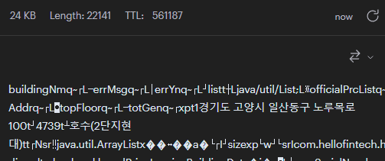 |  | 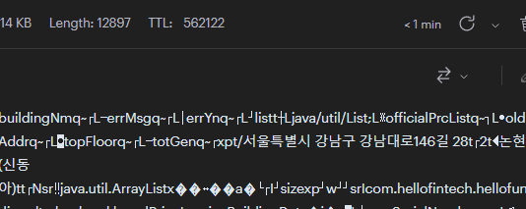 | 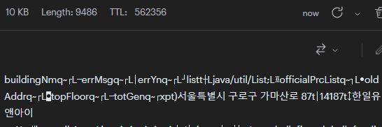 | 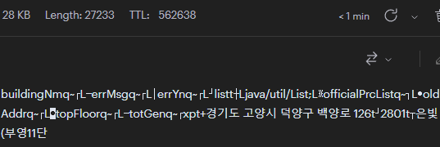
 |  |  |  |  |  |  | 12.13(금) 11:20 기준 TTL : 약 562,000초 >> 시간으로 환산 시 156시간 >> 차주 목요일 23:30분 캐시 데이터 소멸
admin 대출 심사 시 시세 조회 요청 1차
admin 대출 심사 시 시세 조회 요청 2차
2 | Admin | 대출 심사 | 대출 심사 시 현 부동산 시세 조회 | - | [Redis 분기 처리용 쿼리파라미터 추가] admin 프로젝트에서 부동산 시세 조회 요청 시에는 Redis 캐시를 조회하지 않고 API 통신으로 데이터를 획득 할 수 있도록 분기처리 하기 위한 쿼리 파라미터 추가 | Admin 프로젝트에서 요청 시 Redis Cache 데이터 미활용 >> API 통신으로 데이터 획득 1차, 2차 요청 모두 apiTime 로그 기록 확인 |  |  |  |  |  | - | 성공 | 24.12.13

개발 테스트 결과(staging)
■ 테스트 서버 시험 항목서(staging)
순번 | 구분 | 상세구분 | 기능 | 입력항목 | 상세 설명 | 출력화면 |  |  |  |  |  | 로그 | 결과 | 테스트 일시 | 비고
1 | API | com.hellofintech.hellofunding.service. Hyphen.KbServiceImpl.realPriceInquiry | 부동산 시세조회 API 응답 데이터 Redis 캐시 조회 및 저장 | - | [부동산 시세 조회 API Redis 캐시 적용] 1. read 캐싱전략 중 Look Aside 방식 적용 -시세 조회 요청 시 Redis 서버에서 캐시데이터 활용(cache hit 시) -Redis 서버에 해당 데이터가 없다면 API 통신으로 데이터 획득(cache miss 시) -API 통신으로 얻은 데이터로 응답을 보낸 후 해당 데이터 Redis 서버에 저장 2. 캐시 데이터 생명주기(TTL) 매주 목요일 23:30에 삭제되도록 설정 | 구 분 | 1차 (행신동 무원마을 6단지) | 2차 (주엽 강선 9단지) | 3차 (암사동 삼성 광나루 아파트) | 4차 (현석동 밤섬예가클래식) | 5차 (개포 래미안 포레스트) | - | 성공 | 24.12.13 | -
Elastic APM 5개 비교군 평균치
 |  |  |  |  |  | API 응답 속도
 |  |  |  |  |  | Redis Cache 응답 속도 |  |  |  |  | 
 |  |  |  |  |  | 응답 속도 차이 | API 응답 평균 : 3,494ms Cache 응답 평균 : 2.4ms
 |  |  |  |  |  | TTL(생명주기)
 |  |  |  |  |  |  | 12.13(금) 16:40기준 TTL : 약 544,000초 >> 시간으로 환산 시 151시간 >> 차주 목요일 23:30분 캐시 데이터 소멸
admin 대출 심사 시 시세 조회 요청 1차
admin 대출 심사 시 시세 조회 요청 2차
2 | Admin | 대출 심사 | 대출 심사 시 현 부동산 시세 조회 | - | [Redis 분기 처리용 쿼리파라미터 추가] admin 프로젝트에서 부동산 시세 조회 요청 시에는 Redis 캐시를 조회하지 않고 API 통신으로 데이터를 획득 할 수 있도록 분기처리 하기 위한 쿼리 파라미터 추가 | Admin 프로젝트에서 요청 시 Redis Cache 데이터 미활용 >> API 통신으로 데이터 획득 1차, 2차 요청 모두 apiTime 로그 기록 확인 |  |  |  |  |  | - | 성공 | 24.12.13

